Hoja1
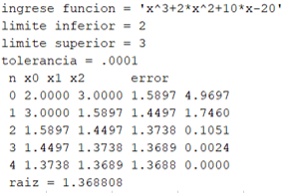
Metódo secante
f(x)= x^3 + 2x^2 + 10x - 20 |  |  |  |  |  |  |  | ERROR= | 0.0000001

 |  |  | Iteración | Xi | Xi-1 | f(Xi) | f(Xi-1) | Xi+1 | Error f(Xa)
 | x | f(x) | 1 | 3 | 2 | 55 | 16 | 1.5897435897 | 0.00887097
 | -2.00 | -40.00 | 2 | 1.5897435897 | 3 | 4.969739881 | 55 | 1.4496562205 | 0.00096635
 | -1.70 | -36.13 | 3 | 1.4496562205 | 1.5897435897 | 1.7460256443 | 4.969739881 | 1.3737822064 | 0.00055230
 | -1.40 | -32.82 | 4 | 1.3737822064 | 1.4496562205 | 0.10508548361 | 1.7460256443 | 1.3689232496 | 0.00003549
 | -1.10 | -29.91 | 5 | 1.3689232496 | 1.3737822064 | 0.0024291273965 | 0.10508548361 | 1.36880827 | 0.00000084
f(x)= x^3 + 2x^2 + 10x - 20
 | f(x)
-2 | -40
-1.7 | -36.133
-1.4 | -32.824
-1.1 | -29.911
-0.8 | -27.232
-0.5 | -24.625
-0.2 | -21.928
0.1 | -18.979
0.4 | -15.616
0.7 | -11.677
1 | -7
1.3 | -1.423
1.6 | 5.216
1.9 | 13.079
2.2 | 22.328
2.5 | 33.125
2.8 | 45.632
3.1 | 60.011
 | -0.80 | -27.23
 | -0.50 | -24.63
 | -0.20 | -21.93
 | 0.10 | -18.98
 | 0.40 | -15.62
 | 0.70 | -11.68
 | 1.00 | -7.00
 | 1.30 | -1.42
 | 1.60 | 5.22
 | 1.90 | 13.08
 | 2.20 | 22.33
 | 2.50 | 33.13
 | 2.80 | 45.63
 | 3.10 | 60.01

Hoja2
Metódo secante
f(x)= x^4 + 3x^3 - 2 |  |  |  |  |  |  |  | Error= | 0.0000001

 |  |  | Iteración | Xi | Xi-1 | f(Xi) | f(Xi-1) | Xi+1 | Error f(Xa) | Iteración | Xi | Xi-1 | f(Xi) | f(Xi-1) | Xi+1 | Error f(Xa)
 | x | f(x) | 1 | -5 | -4 | 248 | 62 | -3.6666666667 | 0.00363636 | 1 | 2 | 1 | 38 | 2 | 0.94444444444 | 0.01117647
 | -4.00 | 62.00 | 2 | -3.6666666667 | -5 | 30.864197531 | 248 | -3.4771435069 | 0.00054505 | 2 | 0.94444444444 | 2 | 1.3228833257 | 38 | 0.90637229019 | 0.00042005
 | -3.70 | 33.46 | 3 | -3.4771435069 | -3.6666666667 | 18.059350335 | 30.864197531 | -3.209849014 | 0.00083273 | 3 | 0.90637229019 | 0.94444444444 | 0.90866355788 | 1.3228833257 | 0.82285435639 | 0.00101498
 | -3.40 | 13.72 | 4 | -3.209849014 | -3.4771435069 | 4.940020386 | 18.059350335 | -3.1092005625 | 0.00032371 | 4 | 0.82285435639 | 0.90637229019 | 0.12988752948 | 0.90866355788 | 0.80892488541 | 0.00017220
 | -3.10 | 0.98 | 5 | -3.1092005625 | -3.209849014 | 1.2822457022 | 4.940020386 | -3.073917896 | 0.000114781 | 5 | 0.80892488541 | 0.82285435639 | 0.016169294745 | 0.12988752948 | 0.8069442908 | 0.0000245444
 | -2.80 | -6.39 | 6 | -3.073917896 | -3.1092005625 | 0.14697203021 | 1.2822457022 | -3.069350218 | 0.000014882 | 6 | 0.80694429081 | 0.80892488541 | 0.00035548505646 | 0.016169294745 | 0.806899768 | 0.000000552
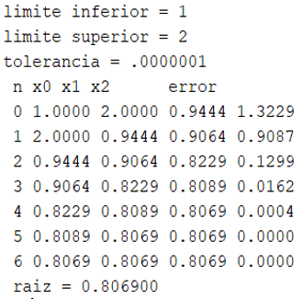
 | -2.50 | -9.81 | 7 | -3.0693502175 | -3.073917896 | 0.0053360548675 | 0.14697203021 | -3.069178133 | 0.00000056
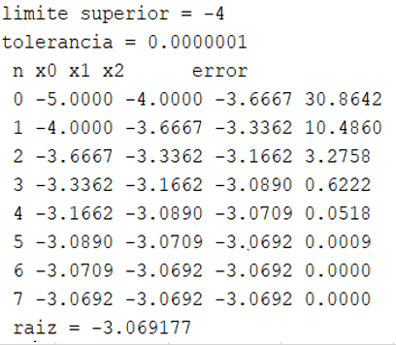
f(x)= x^4 + 3x^3 - 2
 | f(x)
-4 | 62
-3.7 | 33.4571
-3.4 | 13.7216
-3.1 | 0.9791
-2.8 | -6.3904
-2.5 | -9.8125
-2.2 | -10.5184
-1.9 | -9.5449
-1.6 | -7.7344
-1.3 | -5.7349
-1 | -4
-0.7 | -2.7889
-0.4 | -2.1664
-0.1 | -2.0029
0.2 | -1.9744
0.5 | -1.5625
0.8 | -0.0544
1.1 | 3.4571
1.4 | 10.0736
1.7 | 21.0911
2 | 38
 | -2.20 | -10.52
 | -1.90 | -9.54
 | -1.60 | -7.73
 | -1.30 | -5.73
 | -1.00 | -4.00
 | -0.70 | -2.79
 | -0.40 | -2.17
 | -0.10 | -2.00
 | 0.20 | -1.97
 | 0.50 | -1.56
 | 0.80 | -0.05
 | 1.10 | 3.46
 | 1.40 | 10.07
 | 1.70 | 21.09
 | 2.00 | 38.00

Hoja3
Metódo secante
f(x)= = x^3 - 2x -5 |  |  |  |  |  |  |  | Error= | 0.0000001
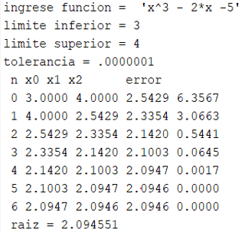
 |  |  | Iteración | Xi | Xi-1 | f(Xi) | f(Xi-1) | Xi+1 | Error f(Xa)
 | x | f(x) | 1 | 4 | 3 | 51 | 16 | 2.5428571429 | 0.00573034
 | -1.00 | -4.00 | 2 | 2.5428571429 | 4 | 6.3567113703 | 51 | 2.3353760891 | 0.00088843
 | -0.70 | -3.94 | 3 | 2.3353760891 | 2.5428571429 | 3.0663457548 | 6.3567113703 | 2.1420210876 | 0.00090268
 | -0.40 | -4.26 | 4 | 2.1420210876 | 2.3353760891 | 0.54409537614 | 3.0663457548 | 2.1003108898 | 0.00019859
 | -0.10 | -4.80 | 5 | 2.1003108898 | 2.1420210876 | 0.064491901512 | 0.54409537614 | 2.09470215 | 0.00002678
 | 0.20 | -5.39 | 6 | 2.0947021524 | 2.1003108898 | 0.0016818455909 | 0.064491901512 | 2.09455197 | 0.00000072
f(x)= = x^3 - 2x -5
 | f(x)
-1 | -4
-0.7 | -3.943
-0.4 | -4.264
-0.1 | -4.801
0.2 | -5.392
0.5 | -5.875
0.8 | -6.088
1.1 | -5.869
1.4 | -5.056
1.7 | -3.487
2 | -1
2.3 | 2.567
2.6 | 7.376
2.9 | 13.589
3.2 | 21.368
3.5 | 30.875
3.8 | 42.272
4.1 | 55.721
 | 0.50 | -5.88
 | 0.80 | -6.09
 | 1.10 | -5.87
 | 1.40 | -5.06
 | 1.70 | -3.49
 | 2.00 | -1.00
 | 2.30 | 2.57
 | 2.60 | 7.38
 | 2.90 | 13.59
 | 3.20 | 21.37
 | 3.50 | 30.88
 | 3.80 | 42.27
 | 4.10 | 55.72

